PORTADA
NOMISENA



PARAMETRIZACIÓN

NÓMINA

RECIBO DE PAGO


EMPLEADOS

PARAFISCALES

LIQUIDACIÓN DEFINITIVA


NOVEDADES

PROVISIONES

REPORTE

INSTRUCCIONES
1. PARAMETRIZAR
En la herramienta NOMISENA se debe parametrizar la hoja DATOS con los valores establecidos en cada período, es decir, para el año 2025 actualizar los valores de salario mínimo, auxilio de transporte y todos los que cambien según actualizaciones. Para el año 2024 la herramienta ya está parametrizada. Cada usuario debe parametrizar los cargos y sus salarios segùn los tenga establecidos en su unidad productiva, la plantilla permite registrar 50 cargos y salarios, puede agregarle filas en caso de ser necesario.
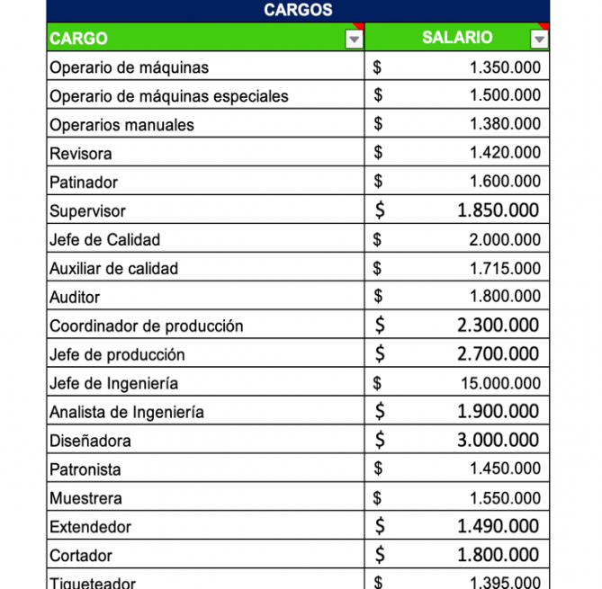

Parametrizar la hoja EMPLEADOS, En esta hoja el usuario debe ingresar, cèdula, nombre, cargo, fecha de ingreso, fecha de fin de contrato, fecha de retiro, tipo de contrato de cada uno de los colaboradores que tenga en la unidad productiva

2. AGREGAR NOVEDADES
En esta hoja debe ingrearse el número de cedula del colaborador y llenar cada uno de los campos o columnas segùn la indicaciòn del tìtulo de la tabla, considerar que la formulación está descontando sólo un dominical, asumiendo que las faltas sin justa causa o los persmisos no remunerados se presentan en una sola semana.

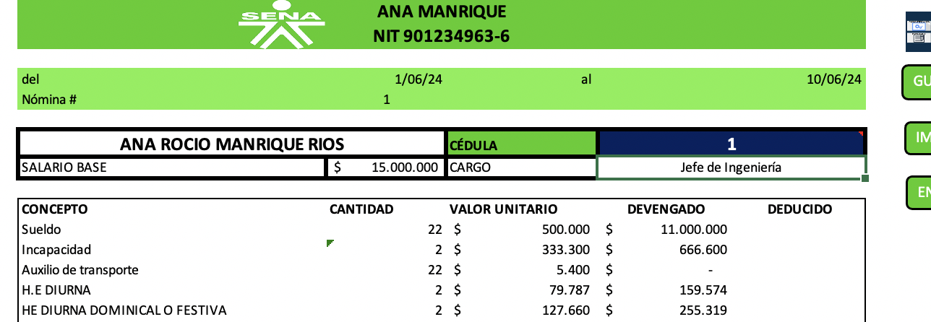
3. GENERAR RECIBO
En el campo o celda cèdula digitar la cèdula del colaborador y dar enter.

PROVISIONES
PORTADA
 | EDICAR
 | NIT: |  | 1,035,851,332

 | Planilla de Provision Prestaciones Sociales
 | Del: |  | 2024-09-01
 | Hasta: |  | 2024-09-30

 | CEDULA | NOMBRE | Cesantias | Intereses sobre Cesantias | Primas de Servicios | Vacaciones
1 | 1 | DISNERIS AVEMARIA | $ 108,290 | $ 13,000 | $ 108,290 | $ 54,210
2 | 2 | YILIMAR | $ 154,105 | $ 18,500 | $ 154,105 | $ 77,145
3 | 3 | SANDRA | $ 133,280 | $ 16,000 | $ 133,280 | $ 66,720
4 | 4 | DUVAN | $ 108,290 | $ 13,000 | $ 108,290 | $ 54,210
5 | 5 | NEICER | $ 108,290 | $ 13,000 | $ 108,290 | $ 54,210
6 | 6 | BRAYAN | $ 108,290 | $ 13,000 | $ 108,290 | $ 54,210
7 | 7 | YASMÍN | $ 166,600 | $ 20,000 | $ 166,600 | $ 83,400
8 | 8 | JOSE | $ 121,618 | $ 14,600 | $ 121,618 | $ 60,882
9 | 9 | RIGOBERTO URAN PEÑA | $ 109,956 | $ 13,200 | $ 109,956 | $ 55,044
10 | 10 | RENÉ HIGUITA SUAZA | $ 108,290 | $ 13,000 | $ 108,290 | $ 54,210
11 | - | - | $ - | $ - | $ - | $ -
12 | - | - | $ - | $ - | $ - | $ -
13 | - | - | $ - | $ - | $ - | $ -
14 | - | - | $ - | $ - | $ - | $ -
15 | - | - | $ - | $ - | $ - | $ -
16 | - | - | $ - | $ - | $ - | $ -
17 | - | - | $ - | $ - | $ - | $ -
18 | - | - | $ - | $ - | $ - | $ -
19 | - | - | $ - | $ - | $ - | $ -
20 | - | - | $ - | $ - | $ - | $ -
21 | - | - | $ - | $ - | $ - | $ -
22 | - | - | $ - | $ - | $ - | $ -
23 | - | - | $ - | $ - | $ - | $ -
24 | - | - | $ - | $ - | $ - | $ -
25 | - | - | $ - | $ - | $ - | $ -
26 | - | - | $ - | $ - | $ - | $ -
27 | - | - | $ - | $ - | $ - | $ -
28 | - | - | $ - | $ - | $ - | $ -
29 | - | - | $ - | $ - | $ - | $ -
30 | - | - | $ - | $ - | $ - | $ -
31 | - | - | $ - | $ - | $ - | $ -
32 | - | - | $ - | $ - | $ - | $ -
33 | - | - | $ - | $ - | $ - | $ -
34 | - | - | $ - | $ - | $ - | $ -
35 | - | - | $ - | $ - | $ - | $ -
36 | - | - | $ - | $ - | $ - | $ -
37 | - | - | $ - | $ - | $ - | $ -
38 | - | - | $ - | $ - | $ - | $ -
39 | - | - | $ - | $ - | $ - | $ -
40 | - | - | $ - | $ - | $ - | $ -
41 | - | - | $ - | $ - | $ - | $ -
42 | - | - | $ - | $ - | $ - | $ -
43 | - | - | $ - | $ - | $ - | $ -
44 | - | - | $ - | $ - | $ - | $ -
45 | - | - | $ - | $ - | $ - | $ -
46 | - | - | $ - | $ - | $ - | $ -
47 | - | - | $ - | $ - | $ - | $ -
48 | - | - | $ - | $ - | $ - | $ -
49 | - | - | $ - | $ - | $ - | $ -
50 | - | - | $ - | $ - | $ - | $ -
 | TOTAL |  | $ 1,227,009 | $ 147,300 | $ 1,227,009 | $ 614,241

RECIBO
EDICAR
NIT 1035851332
GUARDAR PDF
del | 2024-09-01 | al | 2024-09-30
Nómina # | 1
IMPRIMIR
ENVIAR
DISNERIS AVEMARIA |  | CÉDULA | 1
SALARIO BASE | $ 1,300,000 | CARGO | Operario de máquinas

CONCEPTO | CANTIDAD | VALOR UNITARIO | DEVENGADO | DEDUCIDO
Sueldo | 30 | $ 43,333 | $ 1,300,000
Incapacidad | 0 | $ - | $ -
Auxilio de transporte | 30 | $ 5,400 | $ 162,000
H.E DIURNA | 0 | $ 6,915 | $ -
HE DIURNA DOMINICAL O FESTIVA | 0 | $ 11,064 | $ -
HE NOCTURNA | 0 | $ 9,681 | $ -
HE NOCTURNA DOMINICAL O FESTIVA | 0 | $ 13,830 | $ -
RECARGO NOCTURNO | 0 | $ 1,936 | $ -
RECARGO DIURNO DOMINICAL O FESTIVO | 0 | $ 6,085 | $ -
RECARGO NOCTURNO DOMINICAL O FESTIVO | 0 | $ 4,149 | $ -
COMISIONES | $ - | 0% | $ -
BONIFICACIONES | $ - | $ - | $ -
APORTES SALUD TRABAJADOR |  |  |  | $ 52,000.00
APORTES PENSIÓN TRABAJADOR |  |  |  | $ 52,000.00
FONDO SOLIDARIDAD PENSIONAL |  |  |  | $ -
RETEFUENTE |  |  |  | $ -
EMBARGOS JUDICIALES |  |  |  | $ -
LIBRANZAS |  |  |  | $ -
COOPERATIVAS |  |  |  | $ -
OTROS |  |  |  | $ -
TOTAL |  |  | $ 1,462,000 | $ 104,000
NETO PAGADO |  |  | $ 1,358,000

FIRMA DEL EMPLEADO
CÉDULA

LIQUIDACIÓN
PORTADA
EDICAR
NIT 1035851332
GUARDAR PDF
LIQUIDACIÓN DEFINITIVA CONTRATO TÉRMINO FIJO

IMPRIMIR
ENVIAR
SANDRA |  | CÉDULA | 3
SALARIO BASE | $ 1,600,000 | CARGO | Patinador

CONCEPTO | CANTIDAD | VALOR UNITARIO | DEVENGADO | DEDUCIDO
Sueldo | 30 | $ 53,333 | $ 1,600,000
Incapacidad | 0 | #DIV/0! | $ -
Auxilio de transporte | 30 | $ 5,400 | $ 162,000
H.E DIURNA | 0 | $ 8,511 | $ -
HE DIURNA DOMINICAL O FESTIVA | 0 | $ 13,617 | $ -
HE NOCTURNA | 0 | $ 11,915 | $ -
HE NOCTURNA DOMINICAL O FESTIVA | 0 | $ 17,021 | $ -
RECARGO NOCTURNO | 0 | $ 2,383 | $ -
RECARGO NOCTURNO DOMINICAL O FESTIVO | 0 | $ 7,489 | $ -
RECARGO DOMINICAL O FESTIVO | 0 | $ 5,106 | $ -
COMISIONES | 0 | 0% | $ -
BONIFICACIONES | $ - | $ - | $ -
APORTES SALUD TRABAJADOR |  |  |  | $ 64,000.00
APORTES PENSIÓN TRABAJADOR |  |  |  | $ 64,000.00
FONDO SOLIDARIDAD PENSIONAL |  |  |  | $ -
RETEFUENTE |  |  |  | $ -
EMBARGOS JUDICIALES |  |  |  | $ -
LIBRANZAS |  |  |  | $ -
COOPERATIVAS |  |  |  | $ -
OTROS |  |  |  | $ -
TOTAL |  |  | $ 1,762,000 | $ 128,000
TOTAL NÓMINA |  |  | $ 1,634,000
SALARIO PARA LIQUIDACIÓN | $ 1,600,000
Fecha de ingreso | 2024-01-02
Fecha de retiro | 2024-06-25
Fecha terminación contrato | 2024-06-30
Tipo de contrato | Termino fijo inferior a 1 año
Días a liquidar (cesantias, intereses, vacaciones) | 175
Días a liquidar Prima de servicios | 175
Dias a liquidar indemnización | 4

Cesantias | $ 777,778
Intereses a las cesantías | $ 45,370
Prima de Servicios | $ 777,778
Vacaciones | $ 388,889
Indemnización | $ 800,000
TOTAL LIQUIDACIÓN | $ 2,789,815
NETO PAGADO | $ 4,423,815

FIRMA DEL EMPLEADO
CÉDULA

Reporte
REPORTE NÓMINA

DEVENGADO POR CARGOS
 | Total
0 | $ -
Jefe de Calidad | $ 4,312,000
Jefe de Ingeniería | $ 13,914,426
Mecánico | $ 2,875,043
Operarios manuales | $ 1,749,000
Pistolero | $ 1,495,800
Planchador | $ 1,600,533
Revisora | $ 1,602,774
Servicios Generales | $ 1,212,794
Supervisor | $ 4,149,000
COSTO DE HORAS EXTRAS
 | H.E. Diur. Dom/Fest | H.E. Noct | H.E. Noct. Dom/Fest. | Recargo Noctu | Recargo Noct. Dom/Fest. | Recargo Diurno Dom/Fest.
Total | $ 782,609 | $ 136,348 | $ 65,217 | $ 715,217 | $ 1,123,913 | $ 104,348
INCAPACIDADES POR CARGO
 | Total
0 | $ -
Jefe de Calidad | $ -
Jefe de Ingeniería | $ 2
Mecánico | $ -
Operarios manuales | $ -
Pistolero | $ 8
Planchador | $ 2
Revisora | $ 6
Servicios Generales | $ 1
Supervisor | $ -

VALOR NÓMINA | $ 45,461,762
$ 32,911,371

TOTAL PARAFISCALES_
$ 5,846,281

TOTAL PROVISIONES_
$ 6,704,109

